상품제안서
아리랑 로트자개USB 술고리 SET(4GB~128GB) | 상품코드: F25493

 |  |  |  |  |  |  | 02-412-0044 | www.easy1.co.kr
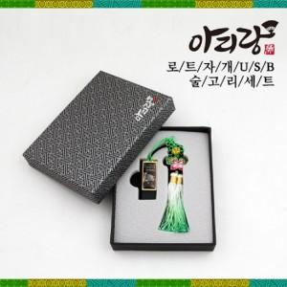

【상세/제작정보】 | <p>※ 4G, 128G 전화문의 부탁드립니다.&nbsp;</p>

【인쇄/포장옵션】 | 레이저 / 싸바리케이스

【공급단가】 | 수량 | 50~ | 100~ | 500~ | 1,000~ | 2,000~
*VAT별도 | 8G | 15,000원 | 14,750원 | 14,370원 | 14,120원 | 13,750원
 | 16G | 17,400원 | 17,110원 | 16,670원 | 16,380원 | 15,950원
 | 32G | 19,800원 | 19,470원 | 18,970원 | 18,640원 | 18,150원
 | 64G | 24,600원 | 24,190원 | 23,570원 | 23,160원 | 22,550원

【상품 URL】 | http://www.easy1.co.kr/src/goods_detail.php?gdno=25493

